Equipment - Checkliste
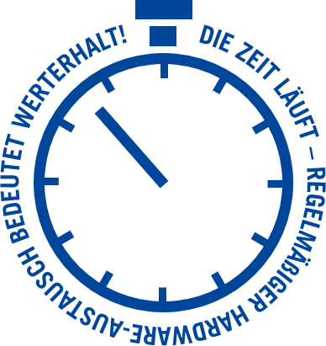
EQUIPMENT
CHECKLISTE
RHENUS IT CYCLE - IT Remarketing

Menge* | Typ* | Hersteller* | Modell* | Konfiguration | Sonstige Angaben | PC System
 |  |  |  |  |  | Notebook
 |  |  |  |  |  | Monitor
 |  |  |  |  |  | Smartphone
 |  |  |  |  |  | Tablet
 |  |  |  |  |  | Server
 |  |  |  |  |  | Switch
 |  |  |  |  |  | Sonstiges

i Je detaillierter die Angaben zu den Geräten, desto genauer kann die Restwertermittlung erfolgen. Die mit einem * markierten Felder sind Pflichtfelder.
 | Fragen Sie uns, gerne unterstützen wir Sie beim Ausfüllen der Listen.

Eingabehilfe
EQUIPMENT
CHECKLISTE
RHENUS IT CYCLE - IT Remarketing

Menge* | Typ* | Hersteller* | Modell* | Konfiguration | Sonstige Angaben | PC System
Eingabebeispiele: |  |  |  |  |  | Notebook
 |  |  |  |  |  | Monitor
86 | PC System | DELL | Optiplex 7060 SFF | i5-8500 3,00GHz / 8GB RAM / 512GB SSD | DVD-RW Laufwerk | Smartphone
 |  |  |  |  |  | Tablet
55 | Notebook | Lenovo | ThinkPad T480s | i7-8650U 1,90GHz / 8GB RAM / 512GB SSD | FULL HD Display / Webcam | Server
 |  |  |  |  |  | Switch
21 | Monitor | Samsung | S24C650BW | 24" / 1920x1200 | Pivot Funktion / schwarz | Sonstiges

46 | Smartphone | Apple | iPhone 12 | 128GB | schwarz

24 | Tablet | Samsung | Galaxy Tab S4 | 64GB | schwarz

17 | Server | HP | ProLiant DL380 G7E | E5640 2,67GHz / 16GB RAM / RAID P410i | 2x 460W Netzteil / 8x 2,5" HDD Einschübe

36 | Switch | Cisco | Catalyst 3560-X | 24 Port | 1x 350W Netzteil

5 | Sonstiges | NVIDIA | Quadro K1200 | 4GB / PCI-E | -
i Je detaillierter die Angaben zu den Geräten, desto genauer kann die Restwertermittlung erfolgen. Die mit einem * markierten Felder sind Pflichtfelder.
 | Fragen Sie uns, gerne unterstützen wir Sie beim Ausfüllen der Listen.

